Punto C
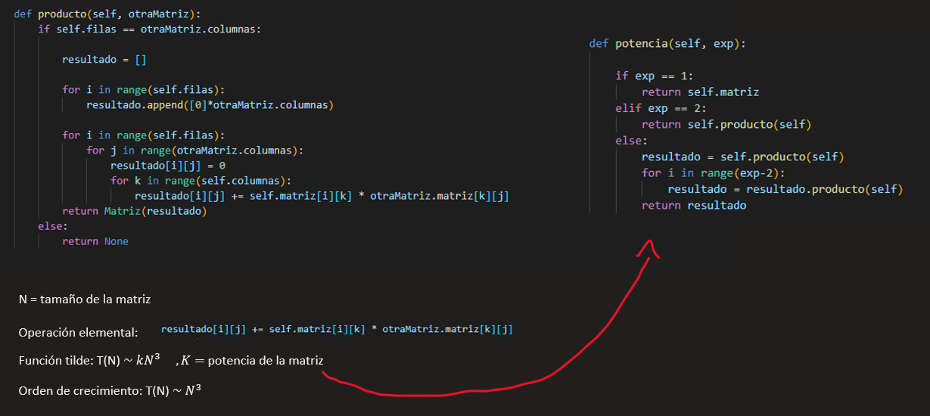

Punto D y E
Algoritmo potencias para una matriz cuadrada A^k
ELEVANDO LA MATRIZ A LA 1000

Matriz NxN | Intento 1 | Intento 2 | Intento 3 | Intento 4 | Intento 5 | Intento 6 | Promedio
9 | 0.0148 | 0.0162 | 0.0156 | 0.0216 | 0.0154 | 0.0241 | 0.0180
16 | 0.0342 | 0.0293 | 0.0339 | 0.0298 | 0.0315 | 0.0275 | 0.0310
25 | 0.0636 | 0.0664 | 0.0483 | 0.0642 | 0.0558 | 0.0631 | 0.0602
36 | 0.0783 | 0.0788 | 0.0990 | 0.1099 | 0.0967 | 0.0956 | 0.0931
49 | 0.1408 | 0.1401 | 0.1366 | 0.1591 | 0.1657 | 0.163 | 0.1509
64 | 0.2585 | 0.1934 | 0.2136 | 0.1871 | 0.224 | 0.2063 | 0.2138
81 | 0.2847 | 0.3252 | 0.2947 | 0.4918 | 0.3494 | 0.3467 | 0.3488
100 | 0.5083 | 0.4653 | 0.0442 | 0.4879 | 0.4299 | 0.4367 | 0.3954
121 | 0.5362 | 0.6261 | 0.5745 | 0.6406 | 0.5765 | 0.5535 | 0.5846
144 | 0.7354 | 0.7904 | 0.8807 | 0.7119 | 0.6995 | 0.8728 | 0.7818
Luego de tabular los datos obtenidos del tiempo de ejecución de nuestro algoritmo y realizar con ellos un gráfico de dispersión, podemos apreciar que al colocar una línea de tendencia polinómica de grado 3 logramos explicar los datos con un R^2 alto, cercano a 1. Comparándo el resultado de los análisis del agoritmo mediante el método análitico y experimental, observamos que con ambos obtuvimos un orden de crecimiento cúbico (N^3).

